Task Valuation
Task 價值度評分項 -- 滿分 4，最低 0 分

NO. | 工作項目 | 權重 | 工作內容 | 服務單位 | 是否Delay | 自評價值度 |  |  | 複評價值度
 |  |  |  |  |  | 參與度 | 產出 | 得分 | 參與度 | 產出 | 得分
1 | P1304001 | 47% | ESSN上料改善专案倒扣料需求设计。 | CESBG | 否 | 主導方 | 效益極大 | 1.88 | 主導方 | 效益極大 | 1.88
2 | P1304001 | 19% | ESSN上料改善专案WIP报警需求分析。 | CESBG | 否 | 主導方 | 效益極大 | 0.75 | 主導方 | 效益極大 | 0.75
3 | 0000007JUP | 34% | Brazil Phison Packing需求上线支援。 | CMMSG | 否 | 主導方 | 效益極大 | 1.37 | 主導方 | 效益極大 | 1.37
 |  |  |  |  |  |  |  | 0.00 |  |  | 0.00
 |  |  |  |  |  |  |  | 0.00 |  |  | 0.00
根據個人本周實際參與的Task來填寫，權重加總為100%
 |  |  |  |  |  |  |  | 0.00 |  |  | 0.00
 |  |  |  |  |  |  |  | 0.00 |  |  | 0.00
 |  |  |  |  |  |  |  | 0.00 |  |  | 0.00
 |  |  |  |  |  |  |  | 0.00 |  |  | 0.00
 |  |  |  |  |  |  |  | 0.00 |  |  | 0.00
平均價值度評分 |  |  |  |  |  | 4.00 |  |  | 4.00

填寫須知:
1 | 工作項目為Project#、Ticket#，或者其他認可的Task名稱 |  |  |  |  |  |  |  |  | 返回首頁
2 | Task 權重可根據本周參與該Task的工時比率來認定
3 | 工作內容是對實際工作之描述，便于自評產出，複評人員也可參考
4 | 價值度評分方式如下：
 | 0分：不必要，無效益
 | 1分：一般參與方， 效益一般
 | 2分：一般協助方，效益大
 | 3分：重要協助方，效益較大
 | 4分：主導方，效益極大
5 | 評核過程分自評&複評,，結果以複評結果為準。複評一般由直屬主管負責

KPI-SOP
新版更新內容如下： 1、調整Ontime Delivery Rate 如果Project/Ticket Delay則參與此Project或Ticket的員工全部得0分 2、Task Valuation，Function Appraisal，Manager Appraisal調整基準分 各部主管在3個Item中可每週對5個人進行調整，將分數送至OM，由OM人員填寫，Audit
個人填寫流程： 填寫個人信息-->填寫當周工時（HR系統爲準）、填寫project&ticket工時（ToDay系統數據）、加班時數（處級KPI無影響的加班不計入）、考勤異常次數-->在task valuation頁面中填寫具體task、權重并自評task價值度（提供給部長做評分參考）-->填寫客戶投訴數 主管評核流程： 參考Task Valuation，Function Appraisal Ref，Manager Appraisal Ref頁面，提供部門內3項不超過5人的評分。 如果主管當周未提供調整評分，則按照基準分處理
需注意事項： 1. 顏色標注格 為輸入或選擇項，除個人信息外的其他位置不可更改 2. Task Valuation，Function Appraisal，Manager Appraisal部長調整人數，每週不超過5人，如超過，只取Top 5人 3. OM將Review個人KPI數據，如有造假，更正后扣5分

1. 首先填寫個人信息

HR系統中標準工作時數
2. 注：首頁（個人只需要填寫綠色標注項，其他已套用公式）

Task數量與“Task Valuation”中所列的Task數量一致

一、Resource（35%）
1、填入本周工作總時數（以HR系統爲準）；如有加班需合計到此項；project hour、ticket hour數據來自ToDay系統

進入ToDay系統週報查詢頁面==》高級查找==》選擇姓名及起始時間==》點擊精確查找==》看到查找內容后點擊導出週報
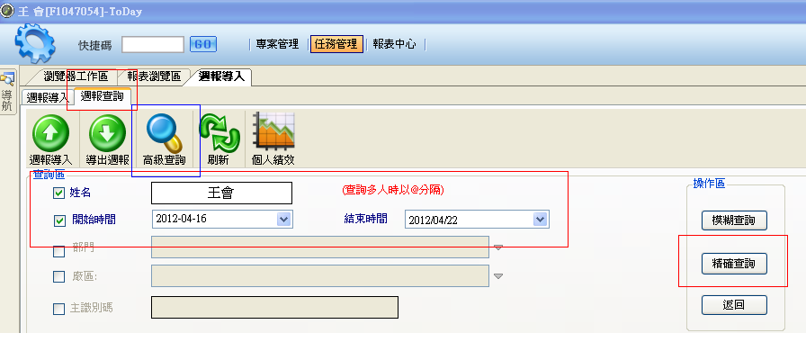

導出后可通過working type name、working hours兩項 篩選出 project hour及ticket hour；

2、overtime（直接填入加班小時，對處級KPI無影響的加班不減分，否則按規則減分。以人資規定的24h為限，超出則扣分）

3、SignIn/Out discipline（考勤異常次數，每次扣15分）

二、productivity（50%）

取消Project/Ticket Ratio，將該項分值劃分到Ontime Delivery Rate、Task Valuation、Function Appraisal
1、ontime delivery rate，填入本周參與的Task數量及其中delay的數量（Project可根據WBS拆分為小的task計算，大的Ticket也可分解成多個Task來處理，此項工作由PM或SD，或直屬主管來分解認定）；Task詳情可列至 'Task Valuation' sheet中
2、task valuation（30'） 需要在"task valuation"中填寫具體task、權重，選擇參與度、產出效益，得出總的task value。此項需員工自評，主管複評，首頁的得分以主管複評分數爲準 a、工作項目為Project#、Ticket#，或者其他認可的Task名稱 b、權重，以投入工時比例計算 c、自評價值度中，選擇每項task的參與度、產出效益

3、function appraisal（20’）、由主管評分，評分標準見本文檔中“Function Appraisal”頁面

三、customer（15%）

1、Manager appraisal（70‘），該項OM人員填寫，默認0分，由處長、部長對有貢獻的人員進行額外加分，也可扣分。

2、user complain （30’） 客訴1次即0分，由主管評定

以上請大家以實際內容填寫！直屬主管複評

